CSVファイル登録
ユーザ設定
This is the SUPER USER's setting page.
CSV registration feature is only for SUPER USER.

Use API AM0801 in throwing API.
ex.)
v1/csv/additionalusers.json
METHOD: POST
[Request Json Schema]
{
"mimeType": "text/csv",
"content": ""
}
"content" = The file content that is encoded to BASE64.

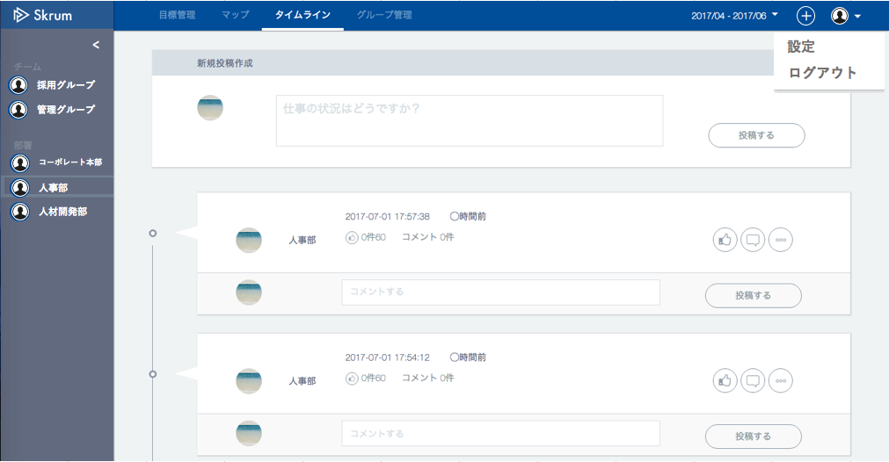

グループ
パスワード
ユーザ
会社情報変更
目標期間設定
メール設定
CSV登録

CSV登録（ユーザ一括登録）

CSVファイルを選択
Show the selected file name here.
アップロード

Show error message here.

本機能はCSVファイルにてユーザ情報を一括で登録し、同時に各ユーザに招待メールを自動送信する機能です。
CSVファイルを作成するファイルは次の点に注意してください。
・文字コード
日本語文字コード(Shift JIS)を使用します。
・ファイル拡張子
ファイル拡張子は".csv"を指定してください。（ファイル名は任意のもので可）
・1レコード(1行)の入力項目は以下の通りです。
・所属部署登録について
株式会社Skrum ＞ 営業本部 ＞ 法人営業部 ＞ 法人営業第１課
上記のような組織構造があり、ユーザが法人営業第１課に所属していた場合、
所属部署名は以下のように登録してください。
・所属部署名1： 営業本部
・所属部署名2： 法人営業部
・所属部署名3： 法人営業第１課
・データの各要素は"(ダブルクォーテーション)で囲まないでください。
・1行に必ず12項目あることを確認してください。電話番号、所属部署名に空欄がある場合でもカンマは必要です。つまり1行に必ず11個のカンマが必要です。
・スーパー管理者ユーザが登録済みのものも含めて2人以内であることを確認してください。

